Introduksjon
Vedlegg til NVEs Langsiktig kraftmarkedsanalyse 2023
Rapport 25/2023

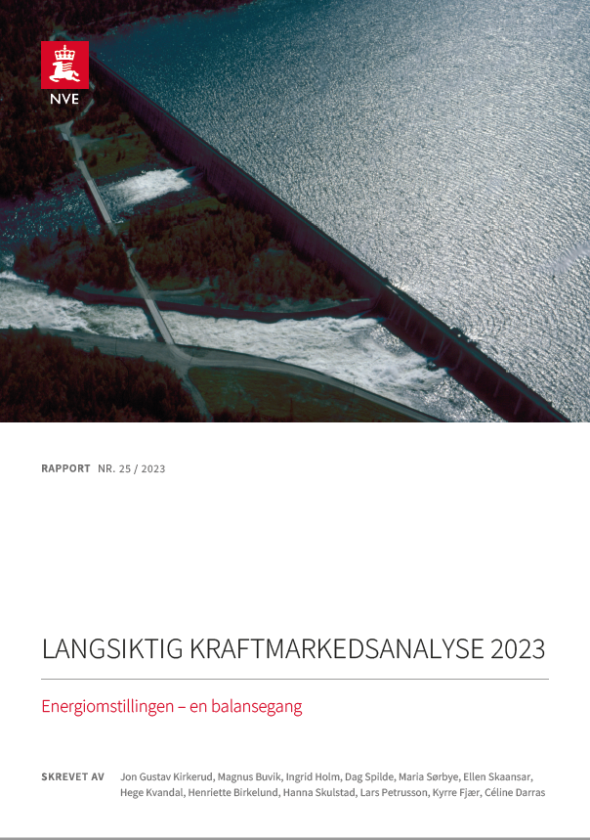
Dette er et vedlegg til NVEs Langsiktig kraftmarkedsanalyse 2023, publisert i oktober 2023.
Beskrivelser av våre vurderinger finner du i rapporten Langsiktig kraftmarkedsanalyse 2023.
Følg lenken til rapporten ved å trykke på bildet til høyre.

Ved spørsmål, ta kontakt med:
Jon Gustav Kirkerud

Innholdsfortegnelse:
- Hovedtall fra analysen
- Kull-, gass- og CO2-priser
- Forbruk i Norden
- Produksjon i Norden
- Kraftbalanse i nordiske prisområder
- Kraftpriser i nordiske prisområder

Merknader til tallene:
(i) "B", "L" og "H" i tabellene henviser til henholdsvis basis, lav og høy bane for CO2-, gass- og kullpriser.
(ii) Antatt valutakurs er 10,1 NOK/EUR.
(iii) Grunnet avrundinger kan det forekomme avvik mellom hovedtall, og forbruk- og produksjondeling per prisområde og teknologi.

